상품제안서
네잎클로버팬시(반투)부채 | 상품코드: S19863

 |  |  |  |  |  |  | 02-713-8555 | www.synergygift.co.kr
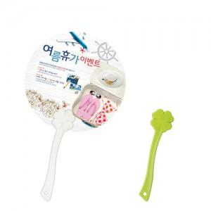 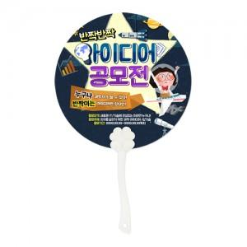

【상세/제작정보】

【인쇄/포장옵션】 | 풀칼라 / 포장불가능

【공급단가】 | 수량 | 1,000~ | 3,000~ | 5,000~ | 10,000~ | 30,000~
*VAT별도 | 150파이 | 240원 | 220원 | 200원 | 180원 | 170원
 | 170파이 | 250원 | 230원 | 210원 | 190원 | 180원
 | 180파이 | 260원 | 240원 | 220원 | 200원 | 190원
 | 190파이 | 270원 | 250원 | 230원 | 210원 | 190원

【상품 URL】 | https://www.synergygift.co.kr:443/src/goods_detail.php?gdno=413

